상품제안서
뱀부 골드 수저 2P(실크케이스) | 상품코드: S12684

 |  |  |  |  |  |  | 02-713-8555 | www.synergygift.co.kr
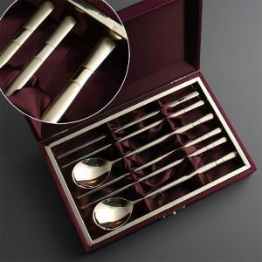

【상세/제작정보】 | 케이스 인쇄 외부 40,000원 , 내부 30,000원 추가

【인쇄/포장옵션】 | 실크, 레이저, 금박 / 포장지포장

【공급단가】 | 수량 | 30~ | 100~ | 300~ | 500~ | 1,000~
*VAT별도 | 단가 | 18,330원 | 17,250원 | 16,580원 | 16,100원 | 15,600원

【상품 URL】 | https://www.synergygift.co.kr:443/src/goods_detail.php?gdno=3504

